Sheet1
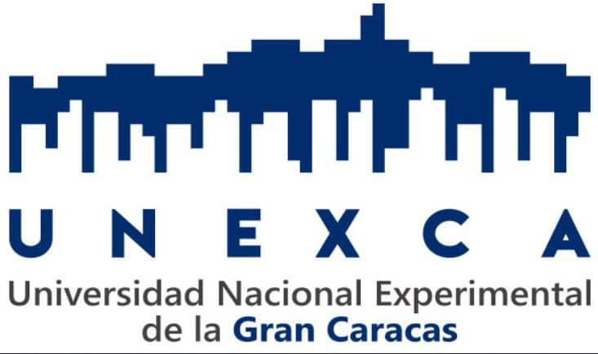
UNEXCA

 | Facultad | DCYT ciencias | Tiempo | 4horas
 | Curso | PNFI | Batch | Lote1
 | Asunto | Programacion | Salon | L-201
 | Hora de comienzo | 00:41 | Finaliza | 00:41
 | Dia | Wednesday | Sede | ALT
 | Unidades de Credito | 2 | Estudiantes: | 1

C.I. | Nombre del Estudiante
1234123123 | Mary Perez

